Ex2-007
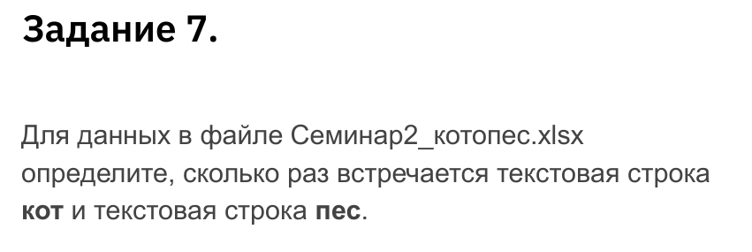
кот | кот | кот | кот | кот | кот | кот | кот | кот
пес | пес | пес | пес | пес | пес | пес | пес | пес
кот | кот | кот | кот | кот | кот | кот | кот | кот | Котов: | 243
кот | кот | кот | кот | кот | кот | кот | кот | кот | Псов: | 234
кот | кот | кот | кот | кот | кот | кот | кот | кот
пес | пес | пес | пес | пес | пес | пес | пес | пес
пес | пес | пес | пес | пес | пес | пес | пес | пес
пес | пес | пес | пес | пес | пес | пес | пес | пес
пес | пес | пес | пес | пес | пес | пес | пес | пес
пес | пес | пес | пес | пес | пес | пес | пес | пес
пес | пес | пес | пес | пес | пес | пес | пес | пес
пес | пес | пес | пес | пес | пес | пес | пес | пес
кот | кот | кот | кот | кот | кот | кот | кот | кот
кот | кот | кот | кот | кот | кот | кот | кот | кот
кот | кот | кот | кот | кот | кот | кот | кот | кот
кот | кот | кот | кот | кот | кот | кот | кот | кот
кот | кот | кот | кот | кот | кот | кот | кот | кот
кот | кот | кот | кот | кот | кот | кот | кот | кот
пес | пес | пес | пес | пес | пес | пес | пес | пес
пес | пес | пес | пес | пес | пес | пес | пес | пес
пес | пес | пес | пес | пес | пес | пес | пес | пес
пес | пес | пес | пес | пес | пес | пес | пес | пес
пес | пес | пес | пес | пес | пес | пес | пес | пес
пес | пес | пес | пес | пес | пес | пес | пес | пес
кот | кот | кот | кот | кот | кот | кот | кот | кот
кот | кот | кот | кот | кот | кот | кот | кот | кот
кот | кот | кот | кот | кот | кот | кот | кот | кот
кот | кот | кот | кот | кот | кот | кот | кот | кот
кот | кот | кот | кот | кот | кот | кот | кот | кот
кот | кот | кот | кот | кот | кот | кот | кот | кот
кот | кот | кот | кот | кот | кот | кот | кот | кот
пес | пес | пес | пес | пес | пес | пес | пес | пес
пес | пес | пес | пес | пес | пес | пес | пес | пес
пес | пес | пес | пес | пес | пес | пес | пес | пес
пес | пес | пес | пес | пес | пес | пес | пес | пес
пес | пес | пес | пес | пес | пес | пес | пес | пес
пес | пес | пес | пес | пес | пес | пес | пес | пес
кот | кот | кот | кот | кот | кот | кот | кот | кот
кот | кот | кот | кот | кот | кот | кот | кот | кот
кот | кот | кот | кот | кот | кот | кот | кот | кот
кот | кот | кот | кот | кот | кот | кот | кот | кот
кот | кот | кот | кот | кот | кот | кот | кот | кот
кот | кот | кот | кот | кот | кот | кот | кот | кот
пес | пес | пес | пес | пес | пес | пес | пес | пес
пес | пес | пес | пес | пес | пес | пес | пес | пес
пес | пес | пес | пес | пес | пес | пес | пес | пес
пес | пес | пес | пес | пес | пес | пес | пес | пес
пес | пес | пес | пес | пес | пес | пес | пес | пес
пес | пес | пес | пес | пес | пес | пес | пес | пес
кот | кот | кот | кот | кот | кот | кот | кот | кот
кот | кот | кот | кот | кот | кот | кот | кот | кот
кот | кот | кот | кот | кот | кот | кот | кот | кот
кот | кот | кот | кот | кот | кот | кот | кот | кот

